1.3
К содержанию

Структура страховых премий, собранных страховщиками, по видам страхования (в % к итогу)

2022 г.
 |  | 2022
Добровольное страхование | 83.8 | 28.2
жизни |  | 11.5
от несчастных случаев и болезней |  | 11.7
медицинское |  | 15.6
имущества юридических лиц |  | 11.3
имущества граждан |  | 2.6
предпринимательских и финансовых рисков |  | 2.4
гражданской ответственности |  | 0.6
сельскохозяйственное страхование
Обязательное страхование | 16.2 | 0.9
личное |  | 15.2
имущественное
2023 г.
Добровольное страхование | 85
жизни |  | 33.9
от несчастных случаев и болезней |  | 8.6
медицинское |  | 11
имущества юридических лиц |  | 14.9
имущества граждан |  | 11.1
предпринимательских и финансовых рисков |  | 2.5
гражданской ответственности |  | 2.4
сельскохозяйственное страхование |  | 0.6
Обязательное страхование | 15.019957761
личное |  | 0.7
имущественное |  | 14.323933714

1.5
К содержанию

Структура страховых выплат, осуществленных страховщиками, по видам страхования (в % к итогу)

2022 г.
 | 2022 | #ССЫЛКА!
Добровольное страхование | 81.8 | 39.3
жизни |  | 3.8
от несчастных случаев и болезней |  | 17.5
медицинское |  | 10.2
имущества юридических лиц |  | 9.1
имущества граждан |  | 0.8
предпринимательских и финансовых рисков |  | 0.8
гражданской ответственности |  | 0.4
сельскохозяйственное страхование
Обязательное страхование | 18.165624091 | 0.2
личное |  | 17.9
имущественное
2023 г.
Добровольное страхование | 84.1
жизни |  | 44.351244379
от несчастных случаев и болезней |  | 3.0711587773
медицинское |  | 16.408123801
имущества юридических лиц |  | 9.9248665832
имущества граждан |  | 8.1
предпринимательских и финансовых рисков |  | 0.98023590014
гражданской ответственности |  | 0.7
сельскохозяйственное страхование |  | 0.48243284335
Обязательное страхование | 15.9
личное |  | 0.21029002649
имущественное |  | 15.666798549

1.7
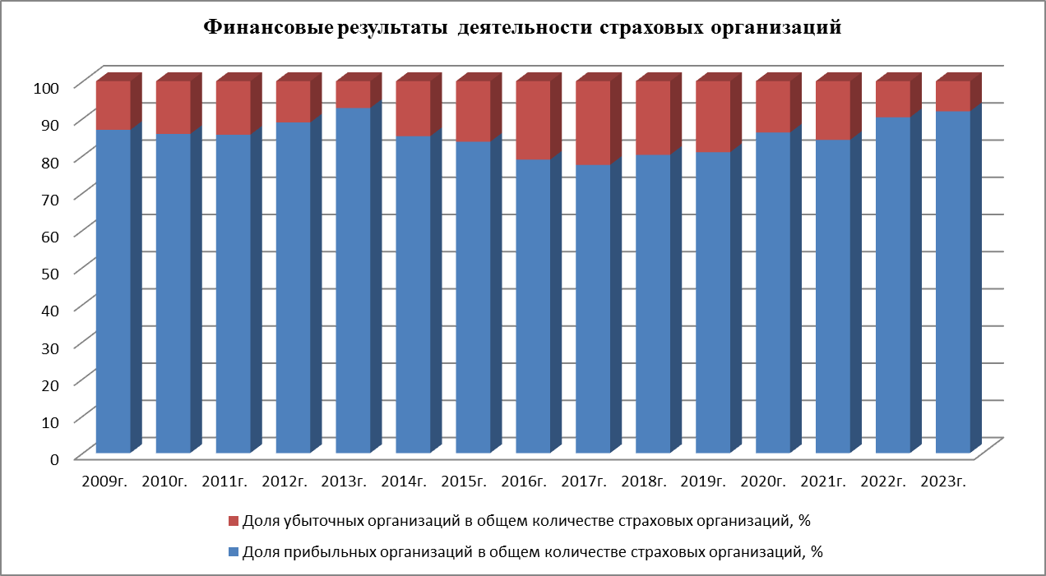
К содержанию

